Estadísticas
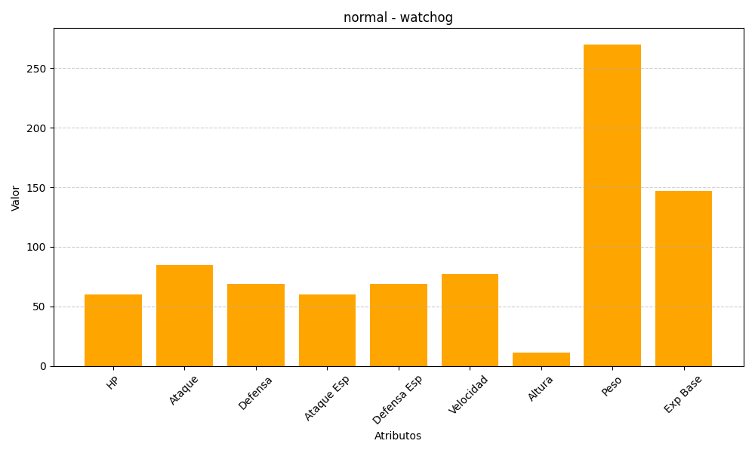
ID | Nombre | Tipo | HP | Ataque | Defensa | Ataque Especial | Defensa Especial | Velocidad | Altura | Peso | Experiencia Base
505 | watchog | normal | 60 | 85 | 69 | 60 | 69 | 77 | 11 | 270 | 147

